Estadísticas
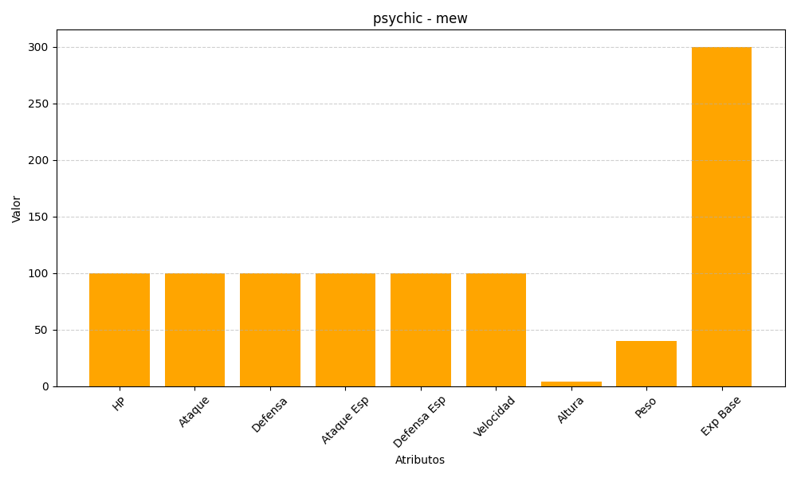
ID | Nombre | Tipo | HP | Ataque | Defensa | Ataque Especial | Defensa Especial | Velocidad | Altura | Peso | Experiencia Base
151 | mew | psychic | 100 | 100 | 100 | 100 | 100 | 100 | 4 | 40 | 300

